TDSheet
Фото | Наименование | Цена | Ваш заказ | Сумма | Описание
 | Dim Basic
 | Колготки
85% п/а, 15% эластан | D015K
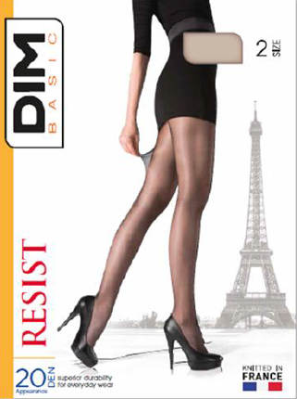 | Телесный |  |  |  | Resist 20. Элегантные классические колготки 20 Den с повышенной износоустойчивостью. Комфортные штанишки, укрепленный мысок.
 | р-р 44 (2), Колготы | 200 |  | 0
 | р-р 46 (3), Колготы | 200 |  | 0
 | р-р 48 (4), Колготы | 200 |  | 0
 | Черный
 | р-р 44 (2), Колготы | 200 |  | 0
 | р-р 46 (3), Колготы | 200 |  | 0
 | р-р 48 (4), Колготы | 200 |  | 0
93% п/а, 7% эластан | D015MBlack
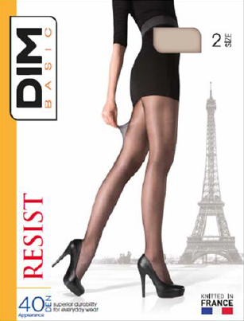 | Черный |  |  |  | Resist 40. Элегантные классические колготки 40 Den с повышенной износоустойчивостью. Комфортные штанишки, укрепленный мысок.
 | р-р 44 (2), Колготы | 210 |  | 0
91% п/а, 9% эластан | D015MSkin
 | Телесный |  |  |  | Resist 40. Элегантные классические колготки 40 Den с повышенной износоустойчивостью. Комфортные штанишки, укрепленный мысок.
 | р-р 44 (2), Колготы | 200 |  | 0
86% п/а, 14% эластан | D015N
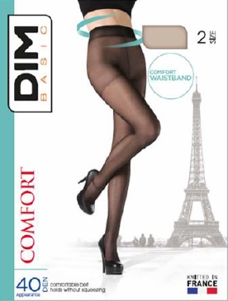 | Телесный |  |  |  | Comfort 40. Гладкие колготки 40 Den. Удобный пояс, обеспечивающий хорошую фиксацию без сдавливания. Комфортные прозрачные штанишки, укрепленный мысок, плоские шва, х/б ластовица.
 | р-р 44 (2), Колготы | 220 |  | 0
 | р-р 46 (3), Колготы | 220 |  | 0
 | Черный
 | р-р 44 (2), Колготы | 220 |  | 0
91% п/а, 9% эластан | D015O
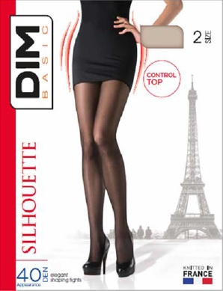 | Черный |  |  |  | Silhouette 40. Моделирующие колготки 40 Den с корректирующими штанишками в области талии, ягодиц и бедер. Плоские швы, легкий сатиновый блеск, х/б ластовица.
 | р-р 44 (2), Колготы | 260 |  | 0
90% п/а, 10% эластан | D015Q
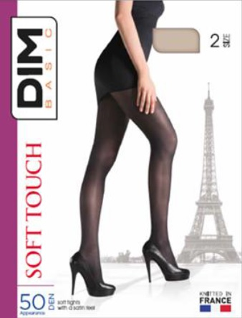 | Коричневый |  |  |  | Soft Touch 50. Элегантные колготки из микрофибры 50 Den с сатиновым блеском, мягкие на ощупь. Уукрепленный мысок и ластовица.
 | р-р 44 (2), Колготы | 260 |  | 0
 | р-р 46 (3), Колготы | 260 |  | 0
 | р-р 48 (4), Колготы | 260 |  | 0
 | Черный
 | р-р 44 (2), Колготы | 260 |  | 0
90% п/а, 10% эластан | D01G7
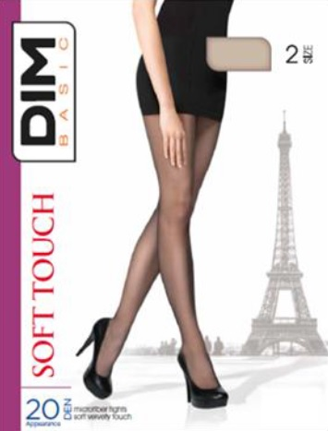 | Телесный |  |  |  | Soft Touch 20. Бархатистые колготки из микрофибры 20 Den, однородные по всей длине. Плоские швы и укрепленный мысок.
 | р-р 44 (2), Колготы | 210 |  | 0
 | р-р 46 (3), Колготы | 210 |  | 0
 | р-р 48 (4), Колготы | 210 |  | 0
 | Черный
 | р-р 44 (2), Колготы | 210 |  | 0
 | р-р 46 (3), Колготы | 210 |  | 0
 | р-р 48 (4), Колготы | 210 |  | 0
80% п/а, 20% эластан | D01GB
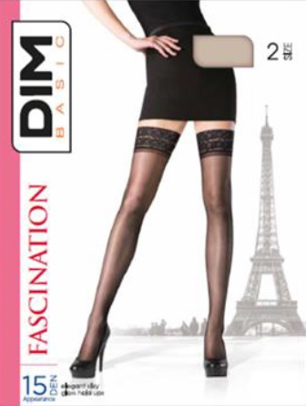 | Телесный |  |  |  | Fascination 15. Элегантные чулки 15 Den с шелковистым блеском, кружевная резинка, прозрачные мыски.
 | р-р 44 (2), Чулки | 300 |  | 0
 | р-р 46 (3), Чулки | 300 |  | 0
 | р-р 48 (4), Чулки | 300 |  | 0
 | Черный
 | р-р 44 (2), Чулки | 300 |  | 0
 | р-р 46 (3), Чулки | 300 |  | 0
 | р-р 48 (4), Чулки | 300 |  | 0
84% п/а, 16% эластан | D04RJ
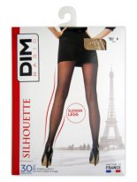 | Телесный |  |  |  | Silhouette 30 (Slender Legs). Моделирующие колготки 30 Den с легким сатиновым блеском. Ккорректируют форму ног, делая ее визуально стройнее. Плоские швы, х/б ластовица.
 | р-р 44 (2), Колготы | 220 |  | 0
 | р-р 46 (3), Колготы | 220 |  | 0
 | р-р 48 (4), Колготы | 220 |  | 0
 | Черный
 | р-р 44 (2), Колготы | 220 |  | 0
 | р-р 46 (3), Колготы | 220 |  | 0
 | р-р 48 (4), Колготы | 220 |  | 0
 | Женское
95% хлопок, 5% эластан | D05DW
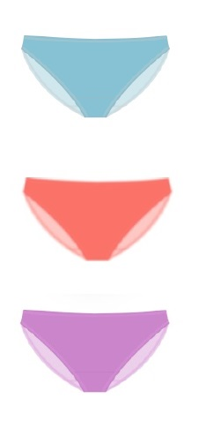 | Фиолетовый |  |  |  | Трусы-слипы женские из эластичного хлопкового полотна. Обработка краев - очень тонкая и плоская пришивная резинка.
 | р-р 40/42 (36/38), Трусы-слипы женские | 260 |  | 0
95% хлопок, 5% эластан | D05DX
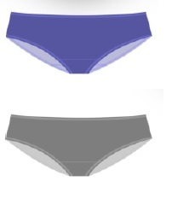 | Серый |  |  |  | Трусы-боксеры женские из эластичного хлопкового полотна. Обработка краев - очень тонкая и плоская пришивная резинка.
 | р-р 40/42 (36/38), Трусы-боксеры женские | 260 |  | 0
 | Синий
 | р-р 40/42 (36/38), Трусы-боксеры женские | 260 |  | 0
 | р-р 48/50 (44/46), Трусы-боксеры женские | 260 |  | 0
95% хлопок, 5% эластан | D05DY
 | Фиолетовый |  |  |  | Трусы-стринги женские из эластичного хлопкового полотна. Обработка краев - очень тонкая и плоская пришивная резинка.
 | р-р 40/42 (36/38), Трусы-стринги женские | 270 |  | 0
 | р-р 44/46 (40/42), Трусы-стринги женские | 270 |  | 0
 | р-р 48/50 (44/46), Трусы-стринги женские | 270 |  | 0
73% п/э, 20% п/а, 7% эластан | D05EZ
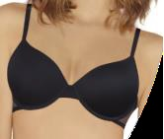 | Черный |  |  |  | Бюстгальтер линии Comfort с формованными чашками на тонком поролоне на каркасах. Гладкие чашки незаметны под облегающей одеждой. Боковые панели выполнены из упругой, эластичной, полупрозрачной сетки. Тонкие бретели регулируются сзади.
 | р-р 75B (90B), Бюстгальтер | 820 |  | 0
 | р-р 75D (90D), Бюстгальтер | 820 |  | 0
 | р-р 80D (95D), Бюстгальтер | 820 |  | 0
71% п/э, 22% п/а, 7% эластан | D05F1
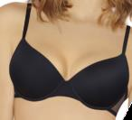 | Черный |  |  |  | Бюстгальтер линии Comfort пуш-ап на каркасах. Гладкие чашки незаметны под облегающей одеждой. Боковые панели выполнены из упругой, эластичной, полупрозрачной сетки. Тонкие бретели регулируются сзади.
 | р-р 75B (90B), Бюстгальтер | 820 |  | 0
 | р-р 75C (90C), Бюстгальтер | 820 |  | 0
 | р-р 80B (95B), Бюстгальтер | 820 |  | 0
 | р-р 80C (95C), Бюстгальтер | 820 |  | 0
 | р-р 85C (100C), Бюстгальтер | 820 |  | 0
 | Мужское
100% хлопок | D05GV
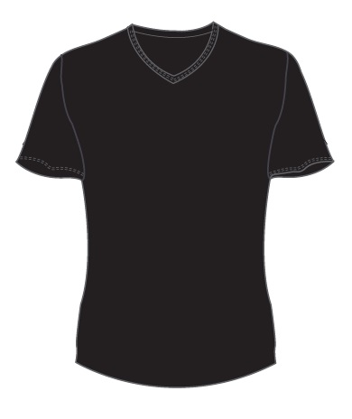 | Белый |  |  |  | Футболка мужская с V-образным вырезом. полуприлегающего силуэта. 100% хлопок. Особенности: при определении размера рекомендуем выбирать на размер больше.
 | р-р 46 (M), Футболка мужская с V-вырезом | 510 |  | 0
 | р-р 48 (L), Футболка мужская с V-вырезом | 510 |  | 0
 | р-р 50 (XL), Футболка мужская с V-вырезом | 510 |  | 0
 | р-р 52 (XXL), Футболка мужская с V-вырезом | 510 |  | 0
 | Черный
 | р-р 46 (M), Футболка мужская с V-вырезом | 510 |  | 0
 | р-р 48 (L), Футболка мужская с V-вырезом | 510 |  | 0
 | р-р 50 (XL), Футболка мужская с V-вырезом | 510 |  | 0
100% хлопок | D05GX
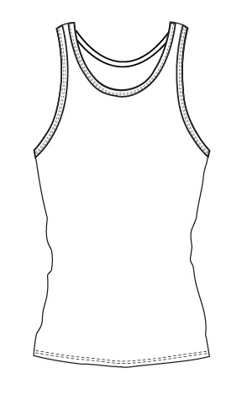 | Белый |  |  |  | Майка мужская с круглым вырезом, полуприлегающего силуэта. 100% хлопок. Особенности: при определении размера рекомендуем выбирать на размер больше.
 | р-р 50 (XL), Майка мужская | 400 |  | 0
55% хлопок, 45% полиэстер | D05GY
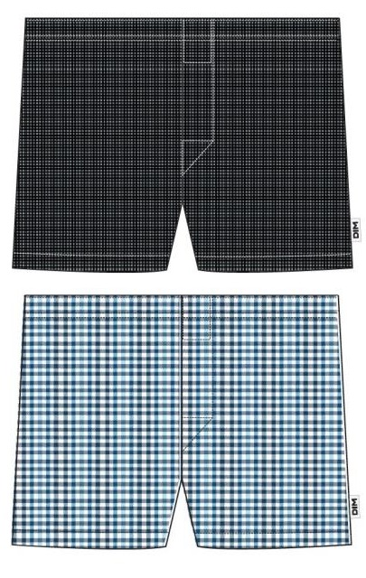 | Голубая Клетка |  |  |  | Трусы-боксеры мужские, Свободный крой. Неэластичный материал. Принт: мелкая клетка. Особенности: при определении размера рекомендуем выбирать на размер больше.
 | р-р 46 (3/M), Трусы-боксеры мужские | 380 |  | 0
 | р-р 48 (4/L), Трусы-боксеры мужские | 380 |  | 0
 | р-р 50 (5/XL), Трусы-боксеры мужские | 380 |  | 0
 | Черная Клетка
 | р-р 46 (3/M), Трусы-боксеры мужские | 380 |  | 0
 | р-р 48 (4/L), Трусы-боксеры мужские | 380 |  | 0
 | р-р 50 (5/XL), Трусы-боксеры мужские | 380 |  | 0
 | р-р 52 (6/XXL), Трусы-боксеры мужские | 380 |  | 0
95% хлопок, 5% эластан | D05H1
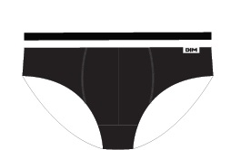 | Серый |  |  |  | Трусы-слипы мужские из эластичного хлопкового полотна. Особенности: при определении размера рекомендуем выбирать на размер больше.
 | р-р 46 (3/M), Трусы-слипы мужские | 380 |  | 0
 | р-р 48 (4/L), Трусы-слипы мужские | 380 |  | 0
 | Черный
 | р-р 50 (5/XL), Трусы-слипы мужские | 380 |  | 0
 | р-р 52 (6/XXL), Трусы-слипы мужские | 380 |  | 0
96% хлопок, 4% эластан | D05H1/2
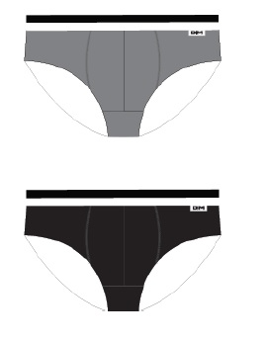 | Cиний/Фиолет |  |  |  | Трусы-слипы мужские из эластичного хлопкового полотна. Удобная упаковка из 2-х штук. Особенности: при определении размера рекомендуем выбирать на размер больше.
 | р-р 46 (3/M), Трусы-слипы мужские 2 шт. | 650 |  | 0
 | р-р 48 (4/L), Трусы-слипы мужские 2 шт. | 650 |  | 0
 | р-р 50 (5/XL), Трусы-слипы мужские 2 шт. | 650 |  | 0
 | р-р 52 (6/XXL), Трусы-слипы мужские 2 шт. | 650 |  | 0
 | Белый/Черный
 | р-р 46 (3/M), Трусы-слипы мужские 2 шт. | 650 |  | 0
 | р-р 48 (4/L), Трусы-слипы мужские 2 шт. | 650 |  | 0
 | р-р 50 (5/XL), Трусы-слипы мужские 2 шт. | 650 |  | 0
 | р-р 52 (6/XXL), Трусы-слипы мужские 2 шт. | 650 |  | 0
 | Гранат/Черный
 | р-р 46 (3/M), Трусы-слипы мужские 2 шт. | 650 |  | 0
 | р-р 48 (4/L), Трусы-слипы мужские 2 шт. | 650 |  | 0
 | р-р 50 (5/XL), Трусы-слипы мужские 2 шт. | 650 |  | 0
 | р-р 52 (6/XXL), Трусы-слипы мужские 2 шт. | 650 |  | 0
 | Серый/Черный
 | р-р 48 (4/L), Трусы-слипы мужские 2 шт. | 650 |  | 0
 | р-р 50 (5/XL), Трусы-слипы мужские 2 шт. | 650 |  | 0
 | р-р 52 (6/XXL), Трусы-слипы мужские 2 шт. | 650 |  | 0
 | Черный/Черный
 | р-р 46 (3/M), Трусы-слипы мужские 2 шт. | 650 |  | 0
 | р-р 48 (4/L), Трусы-слипы мужские 2 шт. | 650 |  | 0
 | р-р 50 (5/XL), Трусы-слипы мужские 2 шт. | 650 |  | 0
 | р-р 52 (6/XXL), Трусы-слипы мужские 2 шт. | 650 |  | 0
95% хлопок, 5% эластан | D05H2
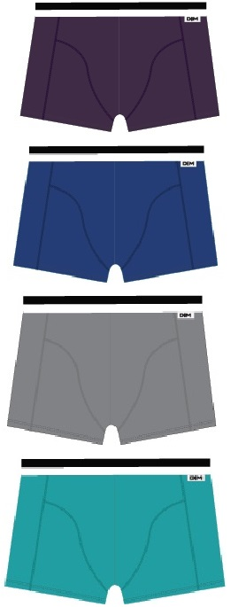 | Белый |  |  |  | Трусы-боксеры мужские из эластичного хлопкового полотна. Особенности: при определении размера рекомендуем выбирать на размер больше.
 | р-р 48 (4/L), Трусы-боксеры мужские | 440 |  | 0
 | Зелено-Голубой
 | р-р 48 (4/L), Трусы-боксеры мужские | 440 |  | 0
 | р-р 50 (5/XL), Трусы-боксеры мужские | 440 |  | 0
 | Серый
 | р-р 50 (5/XL), Трусы-боксеры мужские | 440 |  | 0
 | Синий
 | р-р 46 (3/M), Трусы-боксеры мужские | 440 |  | 0
 | р-р 48 (4/L), Трусы-боксеры мужские | 440 |  | 0
 | р-р 50 (5/XL), Трусы-боксеры мужские | 440 |  | 0
 | Фиолетовый
 | р-р 50 (5/XL), Трусы-боксеры мужские | 440 |  | 0
 | р-р 52 (6/XXL), Трусы-боксеры мужские | 440 |  | 0
 | Черный
 | р-р 46 (3/M), Трусы-боксеры мужские | 440 |  | 0
 | р-р 48 (4/L), Трусы-боксеры мужские | 440 |  | 0
 | р-р 50 (5/XL), Трусы-боксеры мужские | 440 |  | 0
 | р-р 52 (6/XXL), Трусы-боксеры мужские | 440 |  | 0
96% хлопок, 4% эластан | D05H2/2
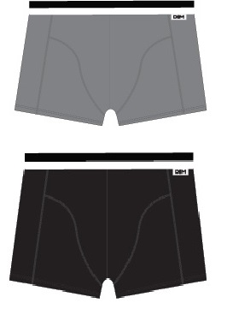 | Белый/Черный |  |  |  | Трусы-боксеры мужские из эластичного хлопкового полотна. Удобная упаковка из 2-х штук. Особенности: при определении размера рекомендуем выбирать на размер больше.
 | р-р 46 (3/M), Трусы-боксеры мужские 2шт. | 760 |  | 0
 | р-р 48 (4/L), Трусы-боксеры мужские 2шт. | 760 |  | 0
 | р-р 50 (5/XL), Трусы-боксеры мужские 2шт. | 760 |  | 0
 | Гранат/Черный
 | р-р 46 (3/M), Трусы-боксеры мужские 2шт. | 760 |  | 0
 | р-р 48 (4/L), Трусы-боксеры мужские 2шт. | 760 |  | 0
 | р-р 50 (5/XL), Трусы-боксеры мужские 2шт. | 760 |  | 0
 | р-р 52 (6/XXL), Трусы-боксеры мужские 2шт. | 760 |  | 0
 | Серый/Черный
 | р-р 46 (3/M), Трусы-боксеры мужские 2шт. | 760 |  | 0
 | р-р 48 (4/L), Трусы-боксеры мужские 2шт. | 760 |  | 0
 | р-р 50 (5/XL), Трусы-боксеры мужские 2шт. | 760 |  | 0
 | р-р 52 (6/XXL), Трусы-боксеры мужские 2шт. | 760 |  | 0
 | Синий/Фиолет
 | р-р 46 (3/M), Трусы-боксеры мужские 2шт. | 760 |  | 0
 | р-р 48 (4/L), Трусы-боксеры мужские 2шт. | 760 |  | 0
 | р-р 50 (5/XL), Трусы-боксеры мужские 2шт. | 760 |  | 0
 | р-р 52 (6/XXL), Трусы-боксеры мужские 2шт. | 760 |  | 0
 | Черный/Черный
 | р-р 46 (3/M), Трусы-боксеры мужские 2шт. | 760 |  | 0
 | р-р 48 (4/L), Трусы-боксеры мужские 2шт. | 760 |  | 0
 | р-р 50 (5/XL), Трусы-боксеры мужские 2шт. | 760 |  | 0
 | р-р 52 (6/XXL), Трусы-боксеры мужские 2шт. | 760 |  | 0
95% хлопок, 5% эластан | D6578/2
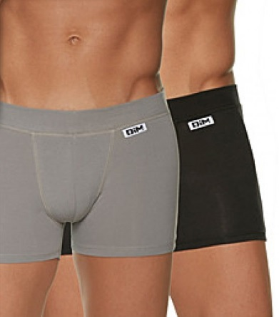 | Черный/Черный |  |  |  | Трусы-боксеры мужские из эластичного хлопкового полотна на мягком эластичном поясе. Экономичная упаковка из 2-х штук. Особенности: при определении размера рекомендуем выбирать на размер больше.
 | р-р 46 (3/M), Трусы-боксеры мужские 2шт. | 580 |  | 0
96% хлопок, 4% эластан | D6595
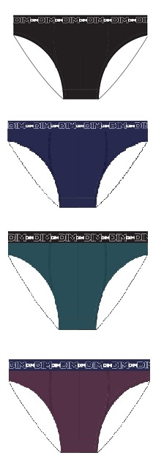 | Гранат |  |  |  | Трусы-слипы мужские из эластичного хлопкового полотна. Особенности: при определении размера рекомендуем выбирать на размер больше.
 | р-р 46 (3/M), Трусы-слипы мужские | 380 |  | 0
 | р-р 48 (4/L), Трусы-слипы мужские | 380 |  | 0
 | р-р 50 (5/XL), Трусы-слипы мужские | 380 |  | 0
 | р-р 52 (6/XXL), Трусы-слипы мужские | 380 |  | 0
 | Темно-Зеленый
 | р-р 46 (3/M), Трусы-слипы мужские | 380 |  | 0
 | р-р 48 (4/L), Трусы-слипы мужские | 380 |  | 0
 | р-р 50 (5/XL), Трусы-слипы мужские | 380 |  | 0
 | р-р 52 (6/XXL), Трусы-слипы мужские | 380 |  | 0
 | Темно-Синий
 | р-р 46 (3/M), Трусы-слипы мужские | 380 |  | 0
 | р-р 48 (4/L), Трусы-слипы мужские | 380 |  | 0
 | р-р 50 (5/XL), Трусы-слипы мужские | 380 |  | 0
 | Черный
 | р-р 48 (4/L), Трусы-слипы мужские | 380 |  | 0
 | р-р 50 (5/XL), Трусы-слипы мужские | 380 |  | 0
 | р-р 52 (6/XXL), Трусы-слипы мужские | 380 |  | 0
96% хлопок, 4% эластан | D6596
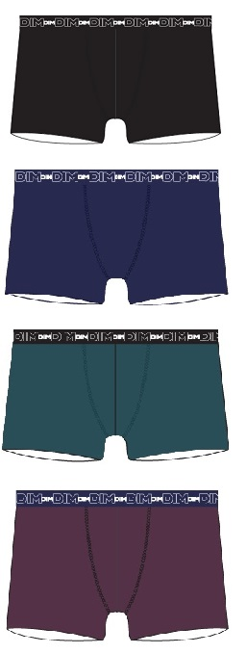 | Гранат |  |  |  | Трусы-боксеры мужские из эластичного хлопкового полотна. Особенности: при определении размера рекомендуем выбирать на размер больше.
 | р-р 46 (3/M), Трусы-боксеры мужские | 460 |  | 0
 | р-р 48 (4/L), Трусы-боксеры мужские | 460 |  | 0
 | р-р 50 (5/XL), Трусы-боксеры мужские | 460 |  | 0
 | р-р 52 (6/XXL), Трусы-боксеры мужские | 460 |  | 0
 | Темно-Синий
 | р-р 48 (4/L), Трусы-боксеры мужские | 460 |  | 0
 | р-р 50 (5/XL), Трусы-боксеры мужские | 460 |  | 0
 | Черный
 | р-р 48 (4/L), Трусы-боксеры мужские | 460 |  | 0
 | р-р 50 (5/XL), Трусы-боксеры мужские | 460 |  | 0

 |  | ИТОГО: | 0 | 0

